about
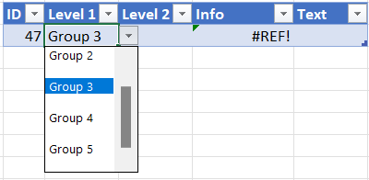
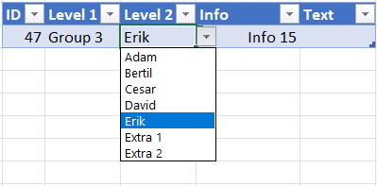
__/ D!A8 →
Pyamastabeller har den goda egenskapen att de kan expanderas utan att referensen till fältet påverkas.
De har också sina nackdelar men som inställning/konfiguration tycker jag de fungerar bra.

__/ λ!A4
Genom att filtrera bort tomma celler från huvudområdena kommer man ifrån de tomma alternativen

__/ Inventering av forskningsdata!
Dataverifiering klarar inte referenser till tabeller men genom att hämta fältet till en vanlig kalkylbladscell så kan dataverifiering använda den.
Jag har lagt dem på bladet λ!
Genom att dessutom namnge dem till respektive huvudområde och referera till dem inklusive spillda celler (#) så blir ett alternativ med liknande upplägg för informationstyperna hyfsat läsbart.
=CHOOSE(XMATCH(B6;Forskningsdata#);Planering#;Forskning#;Intressenter#;Resultat#;Övrigt#)

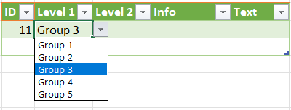
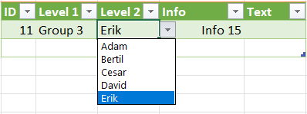
Genom att göra beräkningen dynamisk och mindre hårdkodad
=INDEX(Forskningsdata#:Planering;2;XMATCH($B16;Forskningsdata#))#

så når man ännu en begränsning för dataverifieringar;

Den går emellertid att ta sig runt genom att lägga in beräkningen i Namnhanteraren och, i exemplet, kalla den något lämpligt. Jag använde opt för options.
#NAME?

Motsvarande hämtning av beskrivningarna men ur ett indexerat område som innehåller hjälptexterna. Och felkontroll vid retroaktivt val av annat/”felaktigt” huvudområde.

Formlerna
Gruppering/objekt | =Forskningsdata# | Definierat namn
Informationstyp | =informationstyp_opt | =INDEX(Forskningsdata#:Planering;2;XMATCH($B16;Forskningsdata#))#
Beskrivning |  | =INDEX(Forskningsdata_i#:Planering_i;2;XMATCH($B16;Forskningsdata#))#

D
Group 1 |  | Group 2 |  | Group 3 |  | Group 4 |  | Group 5 |  | Group | Item | Info
 |  |  |  |  |  |  |  |  |  | Group 1 | Alfa | Info 1
Alfa | Info 1 | Alfa | Info 7 | Adam | Info 11 | Alfa | Info 16 | Axel | Info 18 | Group 1 | Beta | Info 2
Beta | Info 2 | Bravo | Info 8 | Bertil | Info 12 | Baltimore | Info 17 | Bertil | Info 19 | Group 1 | Gamma | Info 3
Gamma | Info 3 | Charlie | Info 9 | Cesar | Info 13 | Extra 1 | Info X10 | Extra 1 | Info X16 | Group 1 | Delta | Info 4
Delta | Info 4 | Delta | Info 10 | David | Info 14 | Extra 2 | Info X11 | Extra 2 | Info X17 | Group 1 | Epsilon | Info 5
Epsilon | Info 5 | Extra 1 | Info X3 | Erik | Info 15 | Extra 3 | Info X12 | Extra 3 | Info X18 | Group 1 | Zeta | Info 6
Zeta | Info 6 | Extra 2 | Info X4 | Extra 1 | Info X7 | Extra 4 | Info X13 | Extra 4 | Info X19 | Group 2 | Alfa | Info 7
Extra 1 | Info X1 | Extra 3 | Info X5 | Extra 2 | Info X8 | Extra 5 | Info X14 | Extra 5 | Info X20 | Group 2 | Bravo | Info 8
Extra 2 | Info X2 | Extra 4 | Info X6 | Extra 3 | Info X9 | Extra 6 | Info X15 | Extra 6 | Info X21 | Group 2 | Charlie | Info 9
 |  |  |  |  |  |  |  |  |  | Group 2 | Delta | Info 10
 |  |  |  |  |  |  |  |  |  | Group 3 | Adam | Info 11
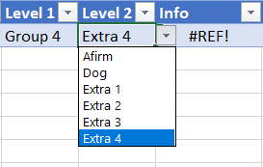
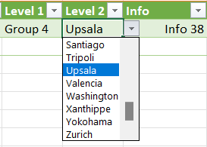
 |  |  |  |  |  |  |  |  |  | Group 3 | Bertil | Info 12
 |  |  |  |  |  |  |  |  |  | Group 3 | Cesar | Info 13
 |  |  |  |  |  |  |  |  |  | Group 3 | David | Info 14
 |  |  |  |  |  |  |  |  |  | Group 3 | Erik | Info 15
 |  |  |  |  |  |  |  |  |  | Group 4 | Alfa | Info 16
 |  |  |  |  |  |  |  |  |  | Group 4 | Baltimore | Info 17
 |  |  |  |  |  |  |  |  |  | Group 5 | Axel | Info 18
 |  |  |  |  |  |  |  |  |  | Group 5 | Bertil | Info 19
 |  |  |  |  |  |  |  |  |  | Group 4 | Casablanca | Info 20
 |  |  |  |  |  |  |  |  |  | Group 4 | Danemark | Info 21
 |  |  |  |  |  |  |  |  |  | Group 4 | Edison | Info 22
 |  |  |  |  |  |  |  |  |  | Group 4 | Florida | Info 23
 |  |  |  |  |  |  |  |  |  | Group 4 | Gallipoli | Info 24
 |  |  |  |  |  |  |  |  |  | Group 4 | Havana | Info 25
 |  |  |  |  |  |  |  |  |  | Group 4 | Italia | Info 26
 |  |  |  |  |  |  |  |  |  | Group 4 | Jérusalem | Info 27
 |  |  |  |  |  |  |  |  |  | Group 4 | Kilogramme | Info 28
 |  |  |  |  |  |  |  |  |  | Group 4 | Liverpool | Info 29
 |  |  |  |  |  |  |  |  |  | Group 4 | Madagascar | Info 30
 |  |  |  |  |  |  |  |  |  | Group 4 | New-York | Info 31
 |  |  |  |  |  |  |  |  |  | Group 4 | Oslo | Info 32
 |  |  |  |  |  |  |  |  |  | Group 4 | Paris | Info 33
 |  |  |  |  |  |  |  |  |  | Group 4 | Québec | Info 34
 |  |  |  |  |  |  |  |  |  | Group 4 | Roma | Info 35
 |  |  |  |  |  |  |  |  |  | Group 4 | Santiago | Info 36
 |  |  |  |  |  |  |  |  |  | Group 4 | Tripoli | Info 37
 |  |  |  |  |  |  |  |  |  | Group 4 | Upsala | Info 38
 |  |  |  |  |  |  |  |  |  | Group 4 | Valencia | Info 39
 |  |  |  |  |  |  |  |  |  | Group 4 | Washington | Info 40
 |  |  |  |  |  |  |  |  |  | Group 4 | Xanthippe | Info 41
 |  |  |  |  |  |  |  |  |  | Group 4 | Yokohama | Info 42
 |  |  |  |  |  |  |  |  |  | Group 4 | Zurich | Info 43

